Basisgegevens+Uitleg
 | Startdatum van deze omgangsplanning | 2024-02-01 | LET OP: Als de hier ingevulde datum in een schoolvakantie is dan in het tabblad "School(vakanties)&Activiteiten" bij de betreffende vakantie deze qua datum altijd laten starten OP de hier ingevulde begindatum! Anders gaat de weergaven van deze vakantie- activiteit uit dat tabblad in de beide Omgangsplanningen niet goed! |  | Code | Keuze | Actief?
 | Looptijd in dagen (Min. 60 - Max. 366 dagen) | 180 |  |  | M | Moeder | Ja
 |  |  |  |  | V | Vader | Nee
Nr. | Namen kinderen | Groep actief? |  |  | A | Anders
1 | Kind(groep) 1 | Ja | LET OP: - Is het omgangsschema voor meerdere kinderen hetzelfde? Vul dan de namen van deze kinderen (of een groepsnaam) in op één gezamelijke regel, dan hebben ze ook één gezamelijke kolom in de "Omgangsplanning-Uitgebreid", wel zo handig! - Vul in de kolom "Groep actief?" achter de kind(groep) 2, 3, 4 en 5 alleen "Ja" in als die ook gebruikt gaat worden! De Ja/Nee instelling is van belang voor de juiste vulling van de kolom "Is definitief bij" in de "Omgangsplanning-Uitgebreid"
2 | Kind(groep) 2 | Ja
3 | Kind(groep) 3 | Nee
4 | Kind(groep) 4 | Nee
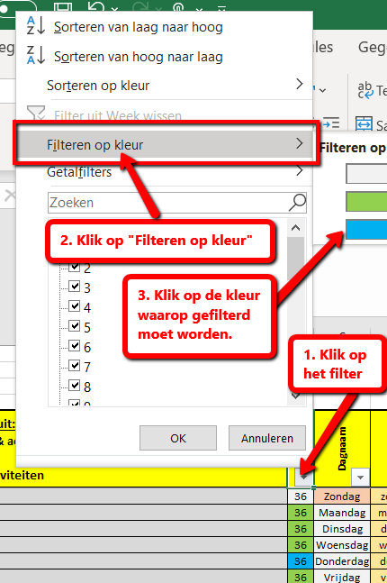
5 | Kind(groep) 5 | Nee

 | Dagdelen | Starttijd | Eindtijd
 | 's Ochtend |  |  | - Indien gewenst kan de tekst van de dagdelen (Ochtend, Middag, Avond en Nacht) aangepast worden. - Het invullen van een "Starttijd" en "Eindtijd" is soms handig en komt dan terug in de kolomkoppen. - Zijn er GEEN tijden invuld? Dan komt in de kolomkop van de "Omgangsplanning" alleen de tekst van het betreffende dagdeel te staan.
 | 's Middag
 | 's Avonds
 | 's Nachts

 | Regelmatige Omgangsdagen | Oneven weken in basis bij: | Even weken in basis bij: | Deze tabel helpt je met het snel(ler) invullen van de basisafspraken op (bijna altijd) vaste dagen. - Vul in de kolommen "Oneven weken in basis bij" en "Even weken in basis bij" per dag de persoon in waar het kind op die dag in respectievelijk de oneven (weeknr's 1, 3, 5, 7 etc) of even (weeknr's 2, 4, 6, 8 etc) het vaakst zal verblijven: Vader, Moeder of Anders. (Leeg laten is ook toegestaan, maar geeft wel veel meer werk bij het invullen van de Omgangsplanning zelf!). - In de Omgangsplanningen worden de kolommen "Week" (kolom B) en de "In basis bij" (kolom C) bij Vader op die dag dan Blauw, bij Moeder Groen en bij Anders Roze. Net als de actieve kindgroep-regels, tenzij daar waar anders wordt ingevuld. - Door bij de kolom "Week" een filter te zetten (zie uitleg hiernaast) op de celkleur Blauw, Groen of Roze heb je deze dagen compact op een rijtje om zo snel 'blokken dagen" te finetunen door de afwijkingen per dagdeel in te vullen bij de kind(groep). - Haal het filter daarna weer weg en doe vervolgens de verdere finetuning van de planning.
Nr. | Dag
1 | Maandag | Vader | Moeder
2 | Dinsdag | Moeder | Vader
3 | Woensdag | Moeder | Vader
4 | Donderdag | Moeder | Vader
5 | Vrijdag | Moeder | Vader
6 | Zaterdag | Anders | Moeder
7 | Zondag | Vader | Anders
 | Belangrijk: Door hierboven in de licht blauwe velden alle basisgegevens al zo goed mogelijk in te vullen heb je in een handomdraai de basisplanning staan!

 | Handleiding & Uitleg | (lees deze voordat je begint even rustig door !!)

 | 1) Invullen van de basisgegevens
1 | - Vul voor een snelle start in de (licht blauwe velden hierboven alle 'variabele' gegevens in, inclusief de omgangsdagen! - De hier ingevulde gegevens worden in de beide tabbladen "Omgangsplanning" gebruikt voor het tonen van de basisplanning, aansluitende kan je de planning verder finetunen.
1a | - Vul als eerste de "Startdatum" en de "Looptijd" voor de omgangsplanning in, deze beiden bepalen welke data er in de 2 tabbladen "Omgangsplanning" worden weergegeven.
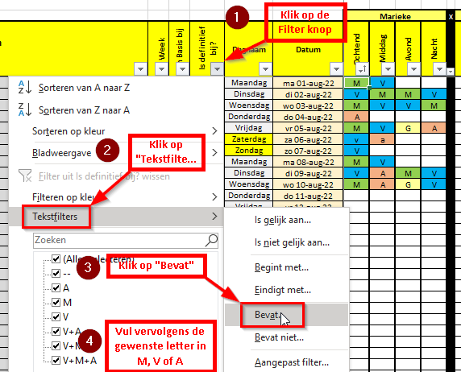
1b | - Vul in de tabel "Namen kinderen" per regel de na(a)m(en) van het kind(groepen) in waarvoor een aparte éigen' planning nodig is. - Vul bij de 2e t/m de 5e kind(groep) in de kolom "Groep actief?" alleen een "Ja" is als deze ook echte gebruikt wordt. Zo niet? Deze dan op Nee laten staan voor de goede werking van h.e.e.a! - De niet actieve kind(groep) kolommen worden in de "Omgangsplanning-Uitgebreid" als helemaal GRIJS weergegeven, de daar ingevulde waarden worden genegeerd! - Door in de "Omgangsplanning-Uitgebreid" op het + of - teken boven de 3e, 4e en/of de 5e kind(groep) te klikken wordt deze 'samengevouwen' of juist 'opengeklapt'.
1c | - In de tabel "Dagdelen" kan de naam van de dagdelen naar wens worden aangepast. Daarbij is het OPTIONEEL ook mogelijk om bij elk dagdeel een Start- en Eindtijd mee te geven. Deze tijden worden dan ook getoond in de kolomkoppen van de tabbladen "Omgangsplanning (Compact)" en "Omgangsplanning (Uitgebreid)".
1d | - Vul in de tabel "Regelmatige omgangsdagen" onder de kolom "In basis bij" per dag in waar het kind op die dag meestal zal verblijven (Moeder, Vader of Anders). De hier ingevulde persoon wordt in de beide omgangsplanningen gezien als de standaard persoon voor die dag. In combinatie met het gebruik van het filter-mechanisme helpt dit je om de omgangsplanning snel in basis te vullen. - Als je één of meerdere dagen leeg laat dan zal er voor deze dag/dagen geen basisplanning verschijnen in de beide tabbladen "Basisplanning" = Meer werk!

 | 2) Invullen van de tabbladen: "Speciale dagen&Activiteiten", "Verjaagdagen" en "School(vakanties)&Activiteiten"
2a | - Gebruik het tabblad "Speciale dagen&activiteiten" om Speciale (feest)dagen & andere (persoonlijke) activiteiten die voor de omgangsregeling van belang zijn op te nemen.
2b | - Gebruik het tabblad "Verjaardagen" om alle verjaardagen (geboortedata) die voor de omgangsregeling van belang zijn op te nemen.
2c | - Gebruik het tabblad "School(vakanties)&activiteiten" om alle schoolvakanties en andere schoolactiveteiten (ouderavonden, schoolreis etc.) die voor de omgangsregeling van belang zijn op te nemen.
 | => 'De gegevens uit deze 3 tabbladen worden weer getoond in de tabbladen "Omgangsplanning-Compact" en "Omgangsplanning-Uitgebreid".

 | 3) Welke Omgangsplanning gebruiken?
3a | - Gebruik de "Omgangsplanning-Uitgebreid" als je voor meerdere kinderen/ kindgroepen een aparte planning moet maken (min. 2 en max. 5 kinderen/kindgroepen) .
3b | - Gebruik de "Omgangsplanning-Compact" als je maar voor één kind(groep) een planning moet maken.
3c | - De bij 1d ingevulde vaste persoon per omgangsdag kan in de beide Omgangsplanningen makkelijk worden gefinetuned. Dit door in de kolommen met de Dagdelen (Ochtend, Middag, Avond, Nacht) een andere keuze in te vullen. Dit door - per dagdeel - een V voor Vader, M voor Moeder of A voor Anders in te vullen. (zie voor meer uitleg ook tekst bij "Regelmatige Omgangsdagen") - Is er in geen één van ingeschakelde Dagdeel-kolommen iets ingevuld? Dan wordt deze automatisch toegewezen aan de vaste persoon van die dag (dit is direct ook zichtbaar aan de kleuren). - De vaste persoon per dag blijft ook actief zolang NIET in alle actieve dagdeel-kolommen van de betreffende datum in de omgangsplanning iets anders is ingevuld.

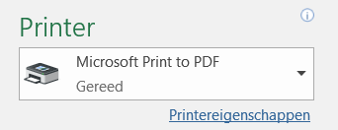
 | 4) Planning Compact maken t.b.v. afdrukken? (zie schermafdruk hiernaast)
4 | - Als de omgangsplanning compleet is alleen de datumregels zien/afdrukken die betrekking hebben op Vader, Moeder en/of Anders? Gebruik dan de filter optie bij de kolom "Is definitief (deels) bij?" (kolom D). Via de filteroptie "Bevat" (zie afbeelding hiernaast) kan je filteren op de letter "M" (Moeder), "V" (Vader) of "A" (Anders). Zo is het simpel mogelijk om (tijdelijk) alleen die regels te zien en af te drukken die voor de betreffende persoon van belang zijn. Waarmee de (af te drukken) planning voor deze ouder/verzorger vaak een stuk compacter wordt.

5 | Printen naar PDF formaat (zie schermafdruk hiernaast) '- Het is binnen Excel ook mogelijk om te printen naar .PDF-formaat (= een digitale afdruk van de omgangsplanning), dit is met name handig als je de planning via email verstuurd wordt. De ontvanger kan deze vervolgens dan zelf weer afdrukken op papier (indien gewenst).

 | LET OP
6 | Het werkblad is beveiligd met een wachtwoord, dit is: Omgangsplanning (voor de "knutselaars" die deze Excel zelf willen aanpassen)

7 | Voor vragen, opmerkingen, wensen en ideeen of het melden van een fout, mail naar:
 | info@levennascheiding.nl

Speciale dagen&Activiteiten
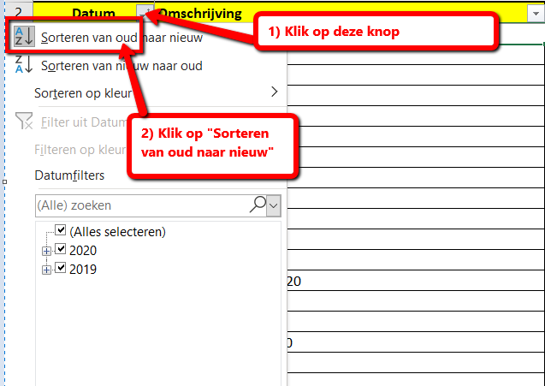
Speciale (feest)dagen & andere (persoonlijke) activiteiten.
Datum | Omschrijving
2024-01-01 | Nieuwjaarsdag
2024-03-31 | Zomertijd gaat in
2024-04-01 | 1e Paasdag
2024-04-02 | 2e Paasdag
2024-04-27 | Koningsdag
2024-04-29 | Goede vrijdag
2024-05-04 | Dodenherdenking
2024-05-05 | Bevrijdingsdag
2024-05-09 | Hemelvaartsdag
2024-05-12 | Moederdag
2024-05-19 | 1e Pinkstedag
2024-05-20 | 2e Pinkstedag
2024-06-16 | Vaderdag
2024-10-27 | Wintertijd gaat in
2024-12-05 | Sint Nicolaas
2024-12-25 | 1e Kerstdag
2024-12-26 | 2e Kerstdag | Sorteer de tabel nadat alle gegevens zijn ingevuld, zodat de data op volgorde staan.
2025-01-01 | Nieuwjaarsdag | LET OP:
2025-03-30 | Zomertijd gaat in | 1) Bij een combi van (feest)dagen en ander speciale activiteiten op dezelde datum, dan deze in één regel, achter elkaar noemen in de kolom "Omschrijving" !!!
2025-04-18 | Goede vrijdag
2025-04-20 | 1e Paasdag
2025-04-21 | 2e Paasdag | 2) Sorteer - nadat je alle gegevens hebt ingevuld - de tabel ALTIJD eerst op de kolom "Datum", zodat de data op volgorde staan. Deze sortering is namelijk van belang voor de juiste weergave in de tabbladen met de Omgangsplanning!
2025-04-26 | Koningsdag
2025-05-04 | Dodenherdenking
2025-05-05 | Bevrijdingsdag
2015-05-11 | Moederdag
2025-05-29 | Hemelvaartsdag
2025-06-08 | 1e Pinkstedag
2025-06-09 | 2e Pinkstedag
2025-06-15 | Vaderdag
2025-10-26 | Wintertijd gaat in
2025-12-05 | Sint Nicolaas
2025-12-25 | 1e Kerstdag
2025-12-26 | 2e Kerstdag
2026-01-01 | Nieuwjaarsdag
2026-03-29 | Zomertijd gaat in
2026-04-05 | 1e Paasdag
2026-04-06 | 2e Paasdag
2026-04-27 | Koningsdag
2026-04-03 | Goede vrijdag
2024-05-04 | Dodenherdenking
2024-05-05 | Bevrijdingsdag
2026-05-14 | Hemelvaartsdag
2026-05-10 | Moederdag
2026-05-24 | 1e Pinkstedag
2026-05-25 | 2e Pinkstedag
2026-06-21 | Vaderdag
2026-10-25 | Wintertijd gaat in
2026-12-05 | Sint Nicolaas
2026-12-25 | 1e Kerstdag
2026-12-26 | 2e Kerstdag
2024-02-02 | Tok-Tok-Event (= Vb. activiteit)

